Test Case
ID | Priority | Functionality | Role/Profile | Browser | Summary | Precondition | Steps To Reproduce | Expected Result | Status | Notes
Functionality
F_0 | High | Открытие сайта | User | Google Chrome Version 102.0.5005.63 | Открытие сайта используя URL |  | 1)Ввести в поле URL: http://inqa-challenge.surge.sh/ 2)Нажать Enter | 1)URL введен 2)URL открылся | Passed
F_1.1 | High | Создание задачи | User | Google Chrome Version 102.0.5005.63 | Создание задачи | URL open: http://inqa-challenge.surge.sh/ Title: Tom Desctiption: 123 | 1)Кликнуть на таб "Add Task" 2)Кликнуть на поле "Title" 3)Ввести Title 4)Выбрать приоритет Low из выпадающего pop-up Select priority 5)Кликнуть на поле "Desctiption" 6)Ввести Desctiption 7)Кликнуть на поле "Add" | 1)Открываается таба с анкетой создания задачи 2)Поле "Title" становится активным 3)Title введен 4)Приоритет выбран 5)Поле "Desctiption" становится активным 6)Desctiption введен 7)Происходит обновление формы для создания новой задачи | Passed | 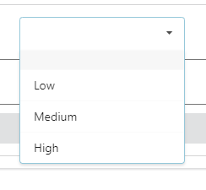 pop-up:
F_1.2 | High | Создание задачи | User | Google Chrome Version 102.0.5005.63 | Создание задачи | URL open: http://inqa-challenge.surge.sh/ Title: Alis | 1)Кликнуть на таб "Add Task" 2)Кликнуть на поле "Title" 3)Ввести Title 4)Выбрать приоритет High из выпадающего pop-up Select priority 5)Кликнуть на поле "Add" | 1)Открываается таба с анкетой создания задачи 2)Поле "Title" становится активным 3)Title введен 4)Приоритет выбран 5)Происходит обновление формы для создания новой задачи | Passed | pop-up:
F_1.3 | High | Создание задачи | User | Google Chrome Version 102.0.5005.63 | Задача не создается | URL open: http://inqa-challenge.surge.sh/ Title: Jon | 1)Кликнуть на таб "Add Task" 2)Кликнуть на поле "Title" 3)Ввести Title 4)Кликнуть на поле "Add" | 1)Открываается таба с анкетой создания задачи 2)Поле "Title" становится активным 3)Title введен 4)Задача не создана, появляется окно с сообщением: Устраните ошибки | Failed
F_1.4 | High | Создание задачи | User | Google Chrome Version 102.0.5005.63 | Задача не создается | URL open: http://inqa-challenge.surge.sh/ | 1)Кликнуть на таб "Add Task" 2)Выбрать приоритет High из выпадающего pop-up Select priority 3)Кликнуть на поле "Add" | 1)Открываается таба с анкетой создания задачи 2)Приоритет выбран 3)Задача не создана, появляется окно с сообщением: Устраните ошибки | Failed | pop-up:
F_1.5 | High | Создание задачи | User | Google Chrome Version 102.0.5005.63 | Задача не создается | URL open: http://inqa-challenge.surge.sh/ Desctiption: 123 | 1)Кликнуть на таб "Add Task" 2)Кликнуть на поле "Desctiption" 3)Ввести Desctiption 4)Кликнуть на поле "Add" | 1)Открываается таба с анкетой создания задачи 2)Поле "Desctiption" становится активным 3)Desctiption введен 4)Задача не создана, появляется окно с сообщением: Устраните ошибки | Failed
F_1.6 | High | Создание задачи | User | Google Chrome Version 102.0.5005.63 | Задача не создается | URL open: http://inqa-challenge.surge.sh/ | 1)Кликнуть на таб "Add Task" 2)Кликнуть на поле "Add" | 1)Открываается таба с анкетой создания задачи 2)Задача не создана, появляется окно с сообщением: Устраните ошибки | Failed
F_2 | High | Просмотр задачи | User | Google Chrome Version 102.0.5005.63 | Просмотр задачи |  | 1)Ввести в поле URL: http://inqa-challenge.surge.sh/ 2)Нажать Enter | 1)URL введен 2)URL открылся, выведен список задач для просмотра | Passed
F_3.1 | High | Выбор приоритета | User | Google Chrome Version 102.0.5005.63 | Выбор приоритета Low | URL open: http://inqa-challenge.surge.sh/ | 1)Кликнуть на таб "Add Task" 2)Выбрать приоритет Low из выпадающего pop-up Select priority | 1)Открываается таба с анкетой создания задачи 2)Приоритет выбран | Passed | pop-up:
F_3.2 | High | Выбор приоритета | User | Google Chrome Version 102.0.5005.63 | Выбор приоритета Midium | URL open: http://inqa-challenge.surge.sh/ | 1)Кликнуть на таб "Add Task" 2)Выбрать приоритет Midium из выпадающего pop-up Select priority | 1)Открываается таба с анкетой создания задачи 2)Приоритет выбран | Passed | pop-up:
F_3.3 | High | Выбор приоритета | User | Google Chrome Version 102.0.5005.63 | Выбор приоритета High | URL open: http://inqa-challenge.surge.sh/ | 1)Кликнуть на таб "Add Task" 2)Выбрать приоритет High из выпадающего pop-up Select priority | 1)Открываается таба с анкетой создания задачи 2)Приоритет выбран | Passed | pop-up:
F_4.1 | High | Поиск задачи | User | Google Chrome Version 102.0.5005.63 | Поиск задачи используя >2 символов | URL open: http://inqa-challenge.surge.sh/ | 1)Кликнуть на поле "Text search" 2)Ввести Tom | 1)Поле становится активным 2)Tom введено, задача найдена | Passed
F_4.2 | High | Поиск задачи | User | Google Chrome Version 102.0.5005.63 | Поиск задачи используя 2 символа | URL open: http://inqa-challenge.surge.sh/ | 1)Кликнуть на поле "Text search" 2)Ввести To | 1)Поле становится активным 2)To введено, задача найдена | Failed
F_4.3 | Middle | Поиск задачи | User | Google Chrome Version 102.0.5005.63 | Поиск задачи используя 1 символа | URL open: http://inqa-challenge.surge.sh/ | 1)Кликнуть на поле "Text search" 2)Ввести T | 1)Поле становится активным 2)T введено, задача не найдена | Passed
F_5.1 | High | Изменение статуса | User | Google Chrome Version 102.0.5005.63 | Поменять статус задачи на выполнено | URL open: http://inqa-challenge.surge.sh/ | 1)Кликнуть на 2)Кликнуть на "Change Status Tasks" | 1)Бегунок активировался, открывается меню функций задачи 2)Задача зачеркивается переходя в состояние выполнено | Passed
F_5.2 | High | Изменение статуса | User | Google Chrome Version 102.0.5005.63 | Поменять статус задачи на не выполнено | URL open: http://inqa-challenge.surge.sh/ | 1)Кликнуть на 2)Кликнуть на "Change Status Tasks" 3)Кликнуть на "Change Status Tasks" | 1)Бегунок активировался, открывается меню функций задачи 2)Задача зачеркивается переходя в состояние выполнено 3)Пропадает зачеркивание задачи, задача переходит в состояние не выполнено | Passed
F_6 | High | Удаление задачи | User | Google Chrome Version 102.0.5005.63 | Удаление задачи из local storage | URL open: http://inqa-challenge.surge.sh/ | 1)Кликнуть на 2)Кликнуть на "Delete" | 1)Бегунок активировался, открывается меню функций задачи 2)Задача удалена | Passed
F_7.1 | High | Хранение задач | User | Google Chrome Version 102.0.5005.63 | Отображение задачи в пустом local storage | URL open: http://inqa-challenge.surge.sh/ local storage: null-task | 1)Выполнить Test Case ID F_1.1 2)Кликнуть на таб "Tasks" | 1)Задача создана 2)задача отобразилась в local storage | Passed
F_7.2 | High | Хранение задач | User | Google Chrome Version 102.0.5005.63 | Отображение задачи в local storage при наличии в нем 2 задач | URL open: http://inqa-challenge.surge.sh/ local storage: 2 task | 1)Выполнить Test Case ID F_1.1 2)Кликнуть на таб "Tasks" | 1)Задача создана 2)задача отобразилась в local storage | Failed
Usability
U_1.1 | High | Открытие раздела "Home" | User | Google Chrome Version 102.0.5005.63 | Открытие раздела "Home" | URL open: http://inqa-challenge.surge.sh/about | 1)Кликнуть на раздел "Home" | 1)Открывается раздел "Home" | Passed
U_1.2 | Middle | Открытие раздела "Home" | User | Google Chrome Version 102.0.5005.63 | Открытие раздела "Home" через URL |  | 1)Ввести в поле URL: http://inqa-challenge.surge.sh/ 2)Нажать Enter | 1)URL введен 2)URL открылся, раздел "Home" открыт | Passed
U_2.1 | High | Открытие раздела "About" | User | Google Chrome Version 102.0.5005.63 | Открытие раздела "About" | URL open: http://inqa-challenge.surge.sh/ | 1)Кликнуть на раздел "About" | 1)Открывается раздел "About" | Passed
U_2.2 | Middle | Открытие раздела "About" | User | Google Chrome Version 102.0.5005.63 | Открытие раздела "About" через URL |  | 1)Ввести в поле URL: http://inqa-challenge.surge.sh/about 2)Нажать Enter | 1)URL введен 2)URL открылся, раздел "About" открыт | Failed
U_3.1 | High | Открытие раздела "inQA.by" | User | Google Chrome Version 102.0.5005.63 | Открытие раздела "inQA.by" | URL open: http://inqa-challenge.surge.sh/ | 1)Кликнуть на раздел "inQA.by" | 1)Открывается раздел "inQA.by" | Passed
U_3.2 | Middle | Открытие раздела "inQA.by" | User | Google Chrome Version 102.0.5005.63 | Открытие раздела "inQA.by" через URL |  | 1)Ввести в поле URL: http://inqa-challenge.surge.sh/inQA 2)Нажать Enter | 1)URL введен 2)URL открылся, раздел "inQA.by" открыт | Failed
U_4.1 | High | Открытие раздела "Regulation" | User | Google Chrome Version 102.0.5005.63 | Открытие раздела "Regulation" | URL open: http://inqa-challenge.surge.sh/ | 1)Кликнуть на раздел "Regulation" | 1)Открывается раздел "Regulation" | Passed
U_4.2 | Middle | Открытие раздела "Regulation" | User | Google Chrome Version 102.0.5005.63 | Открытие раздела "Regulation" через URL |  | 1)Ввести в поле URL: http://inqa-challenge.surge.sh/regulation 2)Нажать Enter | 1)URL введен 2)URL открылся, раздел "Regulation"открыт | Failed
U_5 | High | Работа таба "Tasks" | User | Google Chrome Version 102.0.5005.63 | Открывается таб "Tasks" | URL open: http://inqa-challenge.surge.sh/ | 1)Кликнуть на таб "Add Task" 2)Кликнуть на таб "Tasks" | 1)Открываается таба с анкетой создания задачи 2)Открывается таба "Tasks" | Passed
U_6 | High | Работа таба "Add Task" | User | Google Chrome Version 102.0.5005.63 | Открывается таб "Add Task" | URL open: http://inqa-challenge.surge.sh/ | 1)Кликнуть на таб "Add Task" | 1)Открываается таба с анкетой создания задачи | Passed
U_7 | High | Работа поля "Title" | User | Google Chrome Version 102.0.5005.63 | Поле становится активным | URL open: http://inqa-challenge.surge.sh/ | 1)Кликнуть на таб "Add Task" 2)Кликнуть на поле "Title" | 1)Открываается таба с анкетой создания задачи 2)Поле "Title" становится активным | Passed
U_8 | High | Работа поля "Select priority" | User | Google Chrome Version 102.0.5005.63 | Поле становится активным | URL open: http://inqa-challenge.surge.sh/ | 1)Кликнуть на таб "Add Task" 2)Кликнуть на поле "Select priority" | 1)Открываается таба с анкетой создания задачи 2)Выпадает pop-up | Passed | pop-up:
U_9 | High | Работа поля "Desctiption" | User | Google Chrome Version 102.0.5005.63 | Поле становится активным | URL open: http://inqa-challenge.surge.sh/ | 1)Кликнуть на таб "Add Task" 2)Кликнуть на поле "Desctiption" | 1)Открываается таба с анкетой создания задачи 2)Поле "Desctiption" становится активным | Passed
U_10 | Middle | Работа поля "Text search" | User | Google Chrome Version 102.0.5005.63 | Поле становится активным | URL open: http://inqa-challenge.surge.sh/ | 1)Кликнуть на поле "Text search" | 1)Поле "Text search" становится активным | Passed
U_11 | High | Работа поля "Change Status Tasks" | User | Google Chrome Version 102.0.5005.63 | Поле выполняет функцию выбора статуса | URL open: http://inqa-challenge.surge.sh/ | 1)Кликнуть на 2)Кликнуть на "Change Status Tasks" | 1)Бегунок активировался, открывается меню функций задачи 2)Функция выполнена (Задача зачеркивается переходя в состояние выполнено) | Passed
U_12 | High | Работа поля "Delete" | User | Google Chrome Version 102.0.5005.63 | Поле выполняет функцию удаления | URL open: http://inqa-challenge.surge.sh/ | 1)Кликнуть на 2)Кликнуть на "Delete" | 1)Бегунок активировался, открывается меню функций задачи 2)Функция выполнена (Задача удалена) | Passed
U_13 | Middle | Работа поля "Clear Selected" | User | Google Chrome Version 102.0.5005.63 | Поле выполняет функцию очистить выбранное | URL open: http://inqa-challenge.surge.sh/ | 1)Кликнуть на 2)Кликнуть на "Clear Selected" | 1)Бегунок активировался, открывается меню функций задачи 2)Функция выполнена ( Бегунок стал не активным) | Passed
U_14 | Middle | Работа бегунка "Show completed" | User | Google Chrome Version 102.0.5005.63 | В local storage показываются только выполненые задачи | URL open: http://inqa-challenge.surge.sh/ | 1)Кликнуть на | 1)Бегунок активировался, происходит фильтрация в local storage по выполненным задачам | Passed
U_15.1 | Middle | Работа активной ссылки | User | Google Chrome Version 102.0.5005.63 | При клике по Site происходит переход | URL open:http://inqa-challenge.surge.sh/inQA | 1)Кликнуть на "Site" | 1)В новой вкладке браузера открывается сайт | Passed
U_15.2 | Middle | Работа активной ссылки | User | Google Chrome Version 102.0.5005.63 | При клике по Instagram происходит переход | URL open: http://inqa-challenge.surge.sh/inQA | 1)Кликнуть на "Instagram" | 1)В новой вкладке браузера открывается Instagram | Passed
U_15.3 | Middle | Работа активной ссылки | User | Google Chrome Version 102.0.5005.63 | При клике по Telegram происходит переход | URL open: http://inqa-challenge.surge.sh/inQA | 1)Кликнуть на "Telegram" | 1)В новой вкладке браузера открывается Telegram | Passed
U_16 | High | Соответствие полей | User | Google Chrome Version 102.0.5005.63 | Поля в local storage соответсвует с полями в Add Task | URL open: http://inqa-challenge.surge.sh/ | 1)Сравнить поля в local storage с полями в Add Task | 1)Поля в local storage соответсвует полям в Add Task | Failed
U_17 | High | Всплывающее окно | User | Google Chrome Version 102.0.5005.63 | Появляется окно с сообщением | URL open: http://inqa-challenge.surge.sh/ | 1)Выполнить Test Case ID F_1.1 | 1)Задача создана, появляется окно с сообщением: Задача успешно создана | Failed
U_18 | High | Всплывающее окно | User | Google Chrome Version 102.0.5005.63 | Появляется окно с сообщением | URL open: http://inqa-challenge.surge.sh/ | 1)Выполнить Test Case ID F_1.6 | 1)Задача не создана, появляется окно с сообщением: Устраните ошибки | Failed
GIU
G_1.1 | Middle | Cоответствие сайта его макеру | User | Google Chrome Version 102.0.5005.63 | Страницы сайта должны соответствовать его макетам | URL open: http://inqa-challenge.surge.sh/ | 1)Сравнить сайт с макетом | 1)Сайт соответсвует макету | Failed
G_1.2 | Middle | Cоответствие сайта его макеру | User | Google Chrome Version 102.0.5005.63 | Текст не должен иметь опечаток, дублирований и ошибок | URL open: http://inqa-challenge.surge.sh/ | 1)Сравнить сайт с макетом | 1)Сайт соответсвует макету | Failed
G_2 | Middle | Однотипность формата даты | User | Google Chrome Version 102.0.5005.63 | Единый формат даты | URL open: http://inqa-challenge.surge.sh/ | 1)Сравнить форматы даты | 1)Формат даты одинаковый | Failed
G_3.1 | Low | Масштабируемость поля "Desctiption" | User | Google Chrome Version 102.0.5005.63 | Минимальный размер поля "Desctiption" 15/15рх | URL open: http://inqa-challenge.surge.sh/ | 1)Кликнуть на таб "Add Task" 2)Кликнуть курсором на resize handle поля "Desctiption" (удерживая левый клик) 3)Уменьшить поле "Desctiption" до минимального размера | 1)Открываается таба с анкетой создания задачи 2)Уголок становится активным 3)Поле "Desctiption" уменьшилось до минимального значения | Passed
G_3.2 | Low | Масштабируемость поля "Desctiption" | User | Google Chrome Version 102.0.5005.63 | Максимальный размер поля "Desctiption" 1617/791рх | URL open: http://inqa-challenge.surge.sh/ | 1)Кликнуть на таб "Add Task" 2)Кликнуть курсором на resize handle поля "Desctiption" (удерживая левый клик) 3)Растянуть поле "Desctiption" до максимального размера | 1)Открываается таба с анкетой создания задачи 2)Уголок становится активным 3)Поле "Desctiption" растянулось до максимального значения | Passed
G_4 | Middle | Scroll | User | Google Chrome Version 102.0.5005.63 | Корректная работа scroll по вертикали | URL open: http://inqa-challenge.surge.sh/ Text: https://gsgen.ru/tools/fish-text/ | 1)Кликнуть на таб "Add Task" 2)Кликнуть по полю "Desctiption" 3)Вставить сгенерированный Text 4)Кликнуть на scroll bar (удерживая левый клик) 5)Провести мышку вниз | 1)Открываается таба с анкетой создания задачи 2)Поле "Desctiption" становится активным 3)Text вставлен 4)Scroll bar становится активным 5)Происходит пролистывание текста вниз | Passed
G_5 | High | Favicon | User | Google Chrome Version 102.0.5005.63 | Favicon должен соответствовать сайту | URL open: http://inqa-challenge.surge.sh/ | 1)Сравнить favicon с сайтом | 1)Favicon соответствует сайту | Failed | Favicon:
G_6.1 | Middle | Работа cursor: pointer | User | Google Chrome Version 102.0.5005.63 | Наведение курсора на поле выпaдающего pop-up, меняет его внешний вид | URL open: http://inqa-challenge.surge.sh/ | 1)Навести курсор на поле выпaдающего pop-up | 1)Курсор меняет внешний вид на | Failed
G_6.2 | Middle | Работа cursor: text | User | Google Chrome Version 102.0.5005.63 | Наведение курсора на текстовое поле, меняет его внешний вид | URL open: http://inqa-challenge.surge.sh/ | 1)Навести курсор на поле ввода текста | 1)Курсор меняет внешний вид на | Passed
G_6.3 | Middle | Работа cursor: nw-resize | User | Google Chrome Version 102.0.5005.63 | Наведение курсора на resize handle поля "Desctiption", меняет его внешний вид | URL open: http://inqa-challenge.surge.sh/ | 1)Кликнуть на таб "Add Task" 2)Навести курсор на resize handle поля "Desctiption" | 1)Открываается таба с анкетой создания задачи 2)Курсор меняет внешний вид на | Passed
G_7.1 | Low | Сохранение исходного состояния | User | Google Chrome Version 102.0.5005.63 | Сохраняет исходное состояние раздела "About", после обновление страницы | URL open: http://inqa-challenge.surge.sh/ | 1)Кликнуть на раздел "About" 2)Нажать F5 | 1)Открывается раздел "About" 2)Страница обновлена, исходное состояние сохранилось | Failed
G_7.2 | Low | Сохранение исходного состояния | User | Google Chrome Version 102.0.5005.63 | Сохраняет исходное состояние раздела "inQA.by", после обновление страницы | URL open: http://inqa-challenge.surge.sh/ | 1)Кликнуть на раздел "inQA.by" 2)Нажать F5 | 1)Открывается раздел "inQA.by" 2)Страница обновлена, исходное состояние сохранилось | Failed
G_7.3 | Low | Сохранение исходного состояния | User | Google Chrome Version 102.0.5005.63 | Сохраняет исходное состояние раздела "Regulation", после обновление страницы | URL open: http://inqa-challenge.surge.sh/ | 1)Кликнуть на раздел "Regulation" 2)Нажать F5 | 1)Открывается раздел "Regulation" 2)Страница обновлена, исходное состояние сохранилось | Failed
G_7.4 | Low | Сохранение исходного состояния | User | Google Chrome Version 102.0.5005.63 | Сохраняет исходное состояние таба "Add Task", после обновление страницы | URL open: http://inqa-challenge.surge.sh/ | 1)Кликнуть на таб "Add Task" 2)Нажать F5 | 1)Открывается таб "Add Task" 2)Страница обновлена, исходное состояние сохранилось | Failed

Report
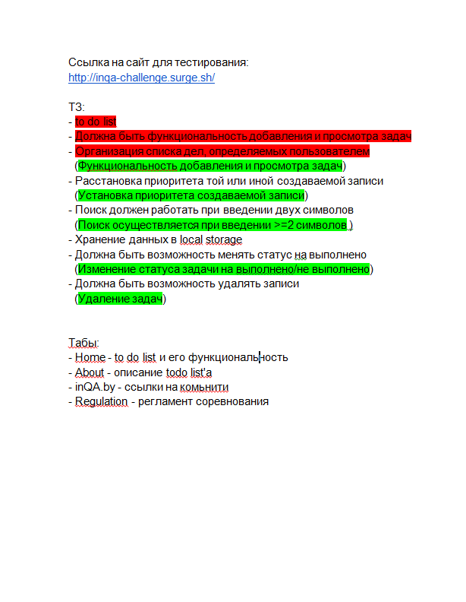
Краткое описание | Сайт URL: http://inqa-challenge.surge.sh/ Проект создан для создания и контролирования задач, фильтрации их по названию или дате.
Команда тестировщиков | QA Engineer: Lesha Tarasevich
Тестовое окружение | Google Chrome Version 102.0.5005.63
Описание процесса тестирования | При тестировании требований было найдено дублирование пунктов и не корректная формулировка пунктов. В процесс тестирования сайта проводилось функциональное и нефункциональное тестирование. К функциональным тестам отнесли модули создания, просмотра, редактирования, удаление, хранения задач (Smoke testing, Functional testing). К нефункциональному тестированию отнесли модули логики, интерфейса, навигации сайта (Usability testing, GUI testing).
Расписание | Сдача до 23.59 07.07.2022
Список новых дефектов | Найдено 22 бага из них: Critical = 2 Major = 7 Minor = 13
Статистика по всем дефектам | Functionality bug = 6 Usability bug = 6 GUI bug = 10

image
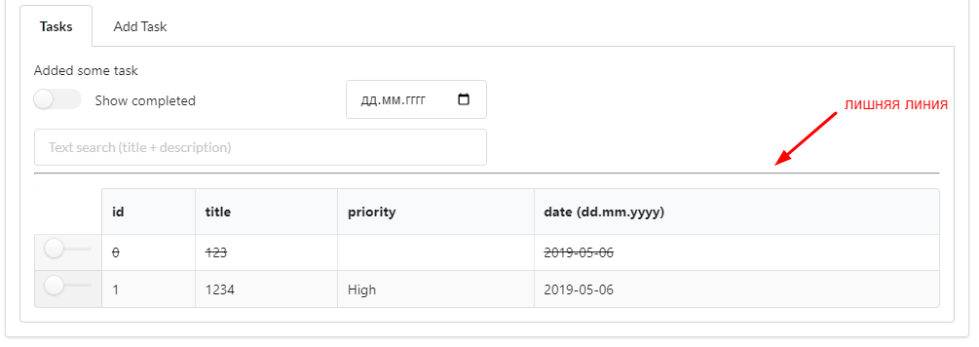

image 1

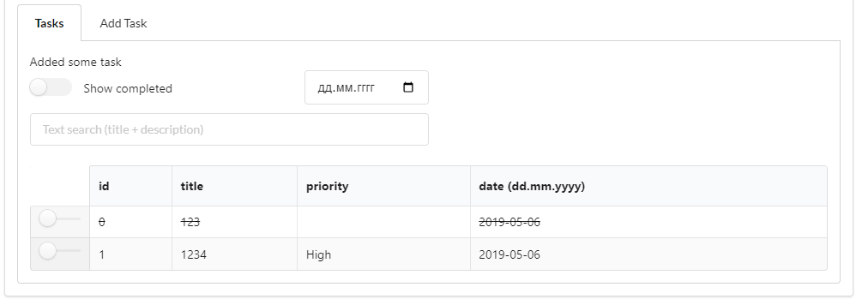

image 2

